상품제안서
엣지 밴드형 다이어리 25절/32절 | 상품코드: S29176

 |  |  |  |  |  |  | 02-713-8555 | www.synergygift.co.kr
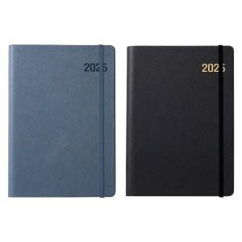

【상세/제작정보】 | <p><span style="font-size: 14pt;">* 삽지(화보) 300부 이상 작업가능 비용 별도문의!</span></p><p><span style="font-size: 14pt;">- 4페이지 단위로 구성가능 (ex. 4p/ 8p /12p/ 16p/ 20p)</span></p><p>&nbsp;</p><p><span style="font-size: 14pt;">* 배송비 박스당 5,000원 부가세별도 발생합니다.</span></p><p><span style="font-size: 14pt;">&nbsp;( 25절-34개 / 32절-40개)</span>​​&nbsp;</p>

【인쇄/포장옵션】 | 불박, 금박, 은박 / 포장불가능

【공급단가】 | 수량 | 100~ | 200~ | 500~ | 1,000~ | 3,000~
*VAT별도 | 32절 노트식 | 6,890원 | 6,780원 | 6,620원 | 6,360원 | 6,090원
 | 25절 노트식 | 7,280원 | 7,160원 | 7,000원 | 6,720원 | 6,440원
 | 32절 투데이 | 7,150원 | 7,040원 | 6,870원 | 6,600원 | 6,320원
 | 25절 투데이 | 7,540원 | 7,420원 | 7,250원 | 6,960원 | 6,670원

【상품 URL】 | https://www.synergygift.co.kr:443/src/goods_detail.php?gdno=29176

